最初にお読みください
データ入力から提出までの大まかな流れ (最初にお読みください)
 | 必ず下記❶～❻の手順で入力をお願いします（❶が未入力の場合、❹は入力できません）
 | 末尾に注意事項がありますので最後までお読みください

特徴的な変化シート
 | 手順
 |  | ❶ <<必ず最初にご入力ください>>
 |  | サイト番号・調査年（右図a）、調査地区名リスト（右図b）を入力
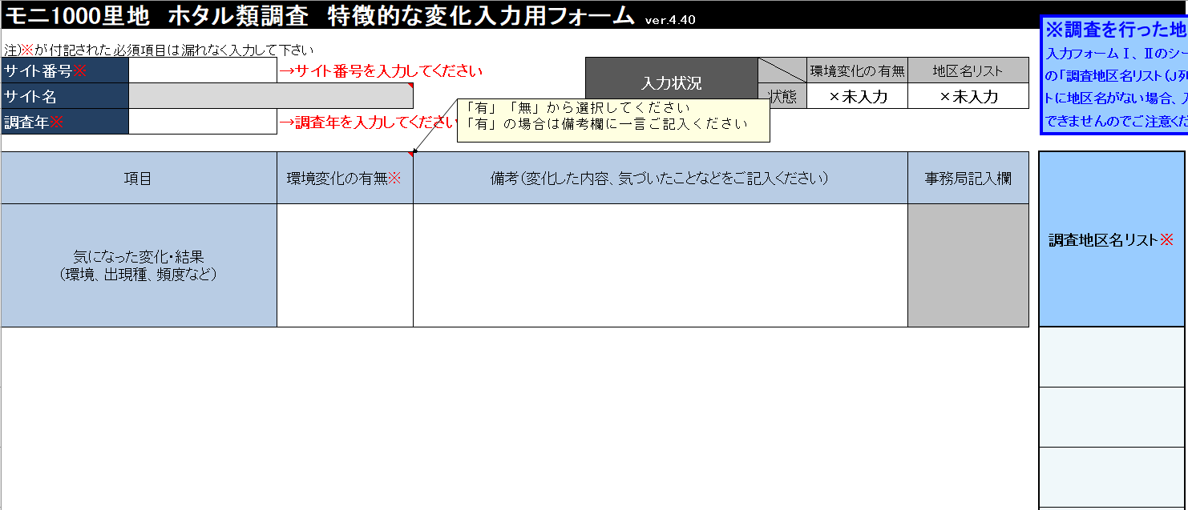
❶a
❶b
❷
❸

 |  | ❷ 環境変化の有無を入力※

 |  | ❸ 入力状況がすべて”○完了”になったことを確認※

 |  | ※②③は④の後に入力でもOK

入力フォーム
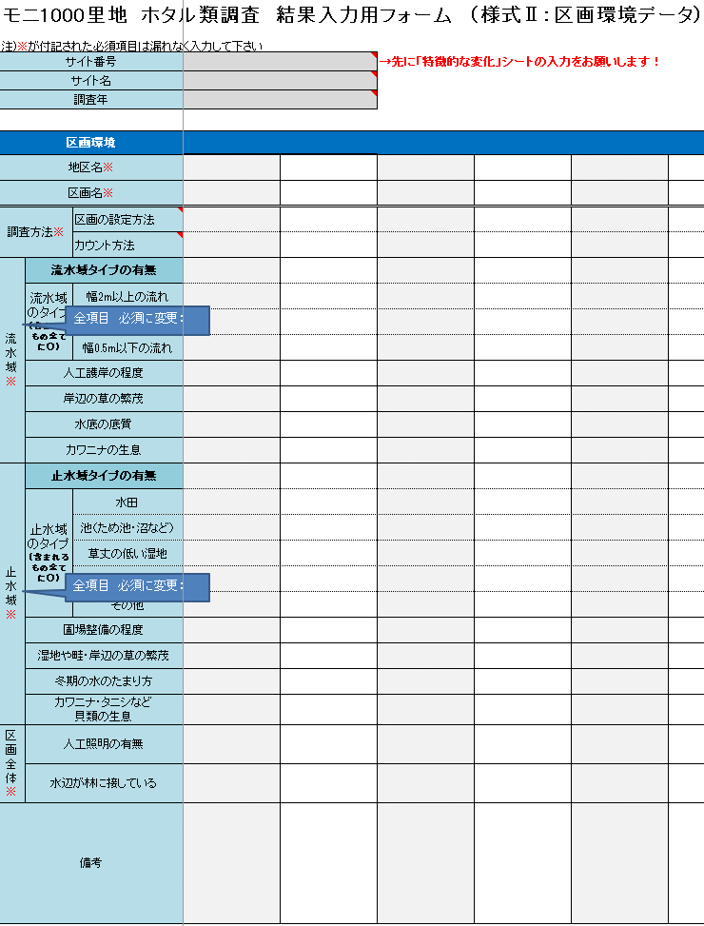
❹

 |  | ❹ 様式(Ⅰ個体数)に調査主担当者名・調査条件・調査日ごとの最大個体数
 |  | および様式(Ⅱ区間環境)に各地区の区間環境を入力

 |  | 詳細な入力方法については入力例シートをご参照ください

 |  | ➎ 入力状況がすべて”○完了”になったことを確認

（Ⅰ個体数）
（Ⅱ区間環境）
 |  | ”△入力中” もしくは ”×未入力” があったら、該当する項目を再度確認して修正願います
 |  | （ただし、 ”△入力中””×未入力”のままでも問題ない場合があります）
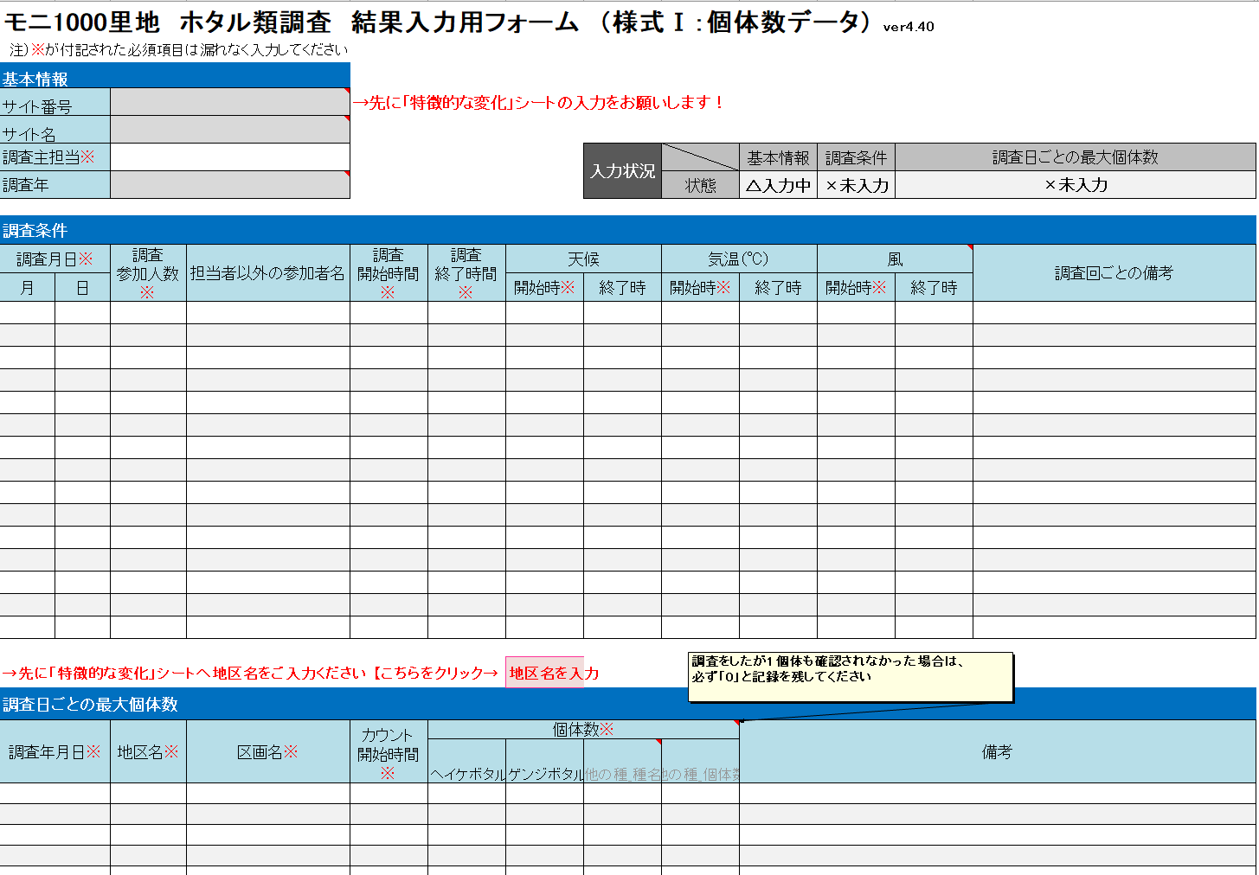
❹
❹
❹
❺

シート

チェック表シート
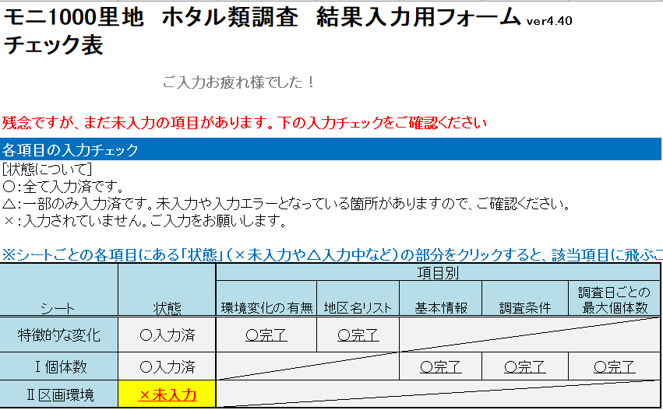
❻

 |  | ❻ 各シートの状態がすべて”○入力済”になったことを確認

 |  | ”△入力中” もしくは ”×未入力” があったら、該当する項目を再度確認して修正願います
 |  | （ただし、 ”△入力中””×未入力”のままでも問題ない場合があります）

ファイル名の記載例 S001_ホタル類23.xlsx
・サイト番号
・半角アンダーバーと調査項目名（ホタル）
・調査年度の西暦（下２桁）
 | データをご提出ください
 | ・新しい地区を設定した、または地区を変更した場合は、地図の提出もお願いいたします
 | ・データ提出の際は、ファイル名が正しいか確認願います（右の記載例参照）

入力の際の
注意事項
必須項目
黄色 【要修正】 入力/修正願います （例：左図 # 1）
＜エラーの原因＞ 必須項目なのに未入力、登録されていない地区名 など
（入力する前に黄色になることがありますが、入力すると消えます）
⇒そのままではデータを解析に使用できず集計対象外となるため、後日問い合わせとなります
灰色 入力する必要はありません
自動的に入力されるか、入力の必要がない部分です
 |  | ◆ 項目名に※が付記された必須項目は、もれなく入力願います | ◆ エラーがあるセルが黄色に着色されます
 |  | 未記入・記入間違いの場合、解析に利用できず集計対象外となるためです。 | 着色された色によって、下表を参照に入力/修正/確認願います。
 |  | 皆様から提供いただいた貴重なデータをすべて有効活用するため、ご協力お願いします。

# 1

個体数（必須項目）が未入力のため、修正が必要
（個体が確認できなかった場合は0を入力）

入力例(特徴的な変化)
このワークシートはデータ提出時には
削除してかまいません
※調査を行った地区名を最初にご入力ください
入力フォームⅠ、Ⅱのシートにデータを入力される前に、本シートの「調査地区名リスト（J列）」へ地区名の入力をお願いします。リストに地区名がない場合、入力フォームのシートにて地区名が入力できませんのでご注意ください。
モニ1000里地 ホタル類調査 特徴的な変化入力用フォーム ver.5.00
注)※が付記された必須項目は漏れなく入力して下さい
サイト番号※ | S999 |  |  | 入力状況 |  | 環境変化の有無 | 地区名リスト
サイト名 | ○○の里山 |  |  |  | 状態 | ○完了 | ○完了
調査年※ | 2023

項目 |  | 環境変化の有無※ | 備考（変化した内容、気づいたことなどをご記入ください） |  |  |  | 事務局記入欄 | 調査地区名リスト※
気になった変化・結果 （環境、出現種、頻度など） |  | 有 | 休耕田の管理がされず年々遷移が進行しているからか、ヘイケボタルが少なくなった
 |  |  |  |  |  |  |  | A
 |  |  |  |  |  |  |  | B
 |  |  |  |  |  |  |  | C

入力例(Ⅰ)
このワークシートはデータ提出時には
削除してかまいません
注）※が付記された必須項目は漏れなく入力してください
■セルの着色（エラーについて）
要修正（解析に使用できず集計対象外となるため、修正をお願いします）
モニ1000里地 ホタル類調査 結果入力用フォーム （様式Ⅰ：個体数データ） ver5.00
基本情報
サイト番号 |  | S999
サイト名 |  | ○○の里山
調査主担当※ |  | いなり山ポン太 |  |  |  |  | 入力状況 |  | 基本情報 | 調査条件 | 調査日ごとの最大個体数
調査年 |  | 2023 |  |  |  |  |  | 状態 | ○完了 | ○完了 | ○完了
「○完了」の場合でも の項目がないか確認いただき、あった場合は修正お願いします
注意事項： 行を挿入、増やしたい場合、どうする？
入力用フォームの各シートは、入力を簡単に行えるよう「シート保護」されています。
やむを得ず、行を増やしたい場合は以下の手順で、シート保護の解除と行の追加を行ってください。
行を挿入した際は、数式が壊れて、エラーメッセージや、入力状況が正しく表示されないことがあるのでご注意下さい。
※シート保護の解除と行の追加方法
・下の図を参考に、❶～❹の手順で進めてください。
❶ ファイルの上部メニューから「校閲」を選び、
「シート保護の解除」をクリック
❷ 行を挿入・追加したい場所の行全体を選択し、右クリックして「コピー」を選択
※このとき必ず、データを入力した範囲内で行を選択するようにしてください
❸ 再度右クリックして
「コピーしたセルの挿入」を選択
❹ コピーしたセルのデータを消して新たなデータをご入力ください
>
>
>
調査条件
調査月日※ |  | 調査 参加人数※ | 担当者以外の参加者名 | 調査 開始時間※ | 調査 終了時間※ | 天候 |  | 気温（℃） |  | 風 |  | 調査回ごとの備考
月 | 日 |  |  |  |  | 開始時※ | 終了時 | 開始時※ | 終了時 | 開始時※ | 終了時
6 | 1 | 2 | いなり山モニ太 | 18:55:00 | 20:15:00 | 曇 | 曇 | 26.1 | 24.3 | 無 | 無
6 | 7 | 2 | いなり山モニ太 | 19:15:00 | 20:15:00 | 晴 | 晴 | 26.1 | 25.2 | 弱 | 無 | ヘイケボタル初見
6 | 28 | 2 | いなり山モニ太 | 19:15:00 | 20:30:00 | 曇 | 小雨 | 26.5 | 26.1 | 無 | 無
7 | 5 | 2 | いなり山モニ太 | 19:15:00 | 19:30:00 | 曇 | 雨 | 25.8 | 26.3 | 中 | 強 | 雨が降ってきたので途中で中止しました

調査日ごとの最大個体数
調査年月日※ |  | 地区名※ | 区画名※ | カウント 開始時間※ | 個体数※ |  |  |  | 備考
 |  |  |  |  | ヘイケボタル | ゲンジボタル | 他の種_種名 | 他の種_個体数
2023-06-01 |  | A | A-1 | 19:20:00 | 0 | 2
2023-06-01 |  | A | A-2 | 19:25:00 | 0 | 9
2023-06-01 |  | B | B-1 | 19:35:00 | 0 | 2
2023-06-01 |  | B | B-2 | 19:35:00 | 0 | 16
2023-06-01 |  | C | C-1 | 20:00:00 | 0 | 2
2023-06-07 |  | A | A-1 | 19:20:00 | 2 | 48
2023-06-07 |  | A | A-2 | 19:25:00 | 2 | 19
2023-06-07 |  | B | B-1 | 19:35:00 | 0 | 16 |  |  | 水路の草刈りがされたばかり
2023-06-07 |  | B | B-2 | 19:35:00 | 0 | 34 |  |  | 水路の草刈りがされたばかり
2023-06-07 |  | C | C-1 | 20:00:00 | 0 | 6
2023-06-28 |  | A | A-1 | 19:20:00 | 8 | 11
2023-06-28 |  | A | A-2 | 19:25:00 | 15 | 4
2023-06-28 |  | B | B-1 | 19:35:00 | 9 | 10
2023-06-28 |  | B | B-2 | 19:35:00 | 0 | 12
2023-06-28 |  | C | C-1 | 20:00:00 | 0 | 2
2023-07-05 |  | A | A-1 | 19:15:00 | 2 | 3
2023-07-05 |  | A | A-2 | 19:25:00 | 4 | 3 |  |  | 雨が降り風が強くなってきたのでここで調査を中止しました

入力例(Ⅱ)
このワークシートはデータ提出時には
削除してかまいません
■セルの着色（エラーについて）
要修正（解析に使用できず集計対象外となるため、修正をお願いします）
モニ1000里地 ホタル類調査 結果入力用フォーム （様式Ⅱ：区画環境データ） ver5.00
注)※が付記された必須項目は漏れなく入力して下さい
サイト番号 |  |  | S999
サイト名 |  |  | ○○の里山
調査年 |  |  | 2023

区画環境
地区名※ |  |  | A | A | B | B | C
区画名※ |  |  | A-1 | A-2 | B-1 | B-2 | C-1
調査方法※ |  | 区画の設定方法 | 通常 | 通常 | 通常 | 通常 | 通常
 |  | カウント方法 | 定点 | 定点 | 踏査 | 踏査 | 定点
流水域※ | 流水域タイプの有無 |  | 有り | 有り | 無し | 有り | 有り
 | 流水域のタイプ （含まれるもの全てに○） | 幅2m以上の流れ
 |  | 幅2～0.5mの流れ |  |  |  | ○ | ○
 |  | 幅0.5m以下の流れ | ○ | ○ |  | ○ | ○
 | 人工護岸の程度 |  | 無し | ほとんど人工護岸 |  | 一部のみ | 一部のみ
 | 岸辺の草の繁茂 |  | 繁茂 | ほぼ無し |  | 繁茂 | まばら
 | 水底の底質 |  | 砂礫質 | ｺﾝｸﾘｰﾄや岩盤 |  | 砂礫質 | 砂泥質
 | カワニナの生息 |  | 生息 | 無し |  | 生息 | 生息
止水域※ | 止水域タイプの有無 |  | 有り | 有り | 有り | 無し | 有り
 | 止水域のタイプ （含まれるもの全てに○） | 水田 | ○ |  | ○ |  | ○
 |  | 池（ため池・沼など） |  | ○
 |  | 草丈の低い湿地 |  | ○
 |  | 草丈の高い湿地 | ○ |  | ○
 |  | その他 |  | 休耕田
 | 圃場整備の程度 |  | 無し | 無し | 一部のみ |  | 全て整備済み
 | 湿地や畦・岸辺の草の繁茂 |  | 繁茂 | 繁茂 | ほぼ無し |  | まばら
 | 冬期の水のたまり方 |  | 湿潤 | 水面有り | 不明 |  | 乾燥
 | カワニナ・タニシなど 貝類の生息 |  | 生息 | 生息 | 生息 |  | 無し
区画全体※ | 人工照明の有無 |  | 無し | 無し | 有り | 無し | 有り
 | 水辺が林に接している |  | はい | はい | はい | いいえ | はい
備考 |  |  | 谷戸の上部の水田は耕作放棄されている。湧水があるので水は冷たい。

特徴的な変化
※調査を行った地区名を最初にご入力ください
入力フォームⅠ、Ⅱのシートにデータを入力される前に、本シートの「調査地区名リスト（J列）」へ地区名の入力をお願いします。リストに地区名がない場合、入力フォームのシートにて地区名が入力できませんのでご注意ください。
モニ1000里地 ホタル類調査 特徴的な変化入力用フォーム ver.5.00
注)※が付記された必須項目は漏れなく入力して下さい
サイト番号※ | →サイト番号を入力してください |  | 入力状況 |  | 環境変化の有無 | 地区名リスト
サイト名 |  |  |  | 状態 | ×未入力 | ×未入力
調査年※ | →調査年を入力してください

項目 | 環境変化の有無※ | 備考（変化した内容、気づいたことなどをご記入ください） |  |  |  | 事務局記入欄 | 調査地区名リスト※
気になった変化・結果 （環境、出現種、頻度など）

入力フォーム（Ⅰ個体数）
注）※が付記された必須項目は漏れなく入力してください
■セルの着色（エラーについて）
要修正（解析に使用できず集計対象外となるため、修正をお願いします）
モニ1000里地 ホタル類調査 結果入力用フォーム （様式Ⅰ：個体数データ） ver5.00
基本情報
サイト番号 |  |  |  | →先に「特徴的な変化」シートの入力をお願いします！
サイト名
調査主担当※ |  |  |  |  |  |  | 入力状況 |  | 基本情報 | 調査条件 | 調査日ごとの最大個体数
調査年 |  |  |  |  |  |  |  | 状態 | ×未入力 | ×未入力 | ×未入力
「○完了」の場合でも の項目がないか確認いただき、あった場合は修正お願いします
調査条件
調査月日※ |  | 調査 参加人数※ | 担当者以外の参加者名 | 調査 開始時間※ | 調査 終了時間※ | 天候 |  | 気温（℃） |  | 風 |  | 調査回ごとの備考
月 | 日 |  |  |  |  | 開始時※ | 終了時 | 開始時※ | 終了時 | 開始時※ | 終了時

→先に「特徴的な変化」シートへ地区名をご入力ください 【こちらをクリック→ |  |  |  |  |  | 地区名を入力
調査日ごとの最大個体数
調査年月日※ |  | 地区名※ | 区画名※ | カウント 開始時間※ | 個体数※ |  |  |  | 備考
 |  |  |  |  | ヘイケボタル | ゲンジボタル | 他の種_種名 | 他の種_個体数

入力フォーム(Ⅱ区画環境）
■セルの着色（エラーについて）
要修正（解析に使用できず集計対象外となるため、修正をお願いします）
モニ1000里地 ホタル類調査 結果入力用フォーム （様式Ⅱ：区画環境データ） ver5.00
注)※が付記された必須項目は漏れなく入力して下さい
サイト番号 |  |  | →先に「特徴的な変化」シートの入力をお願いします！
サイト名
調査年

区画環境
地区名※
区画名※
調査方法※ |  | 区画の設定方法
 |  | カウント方法
流水域※ | 流水域タイプの有無
 | 流水域のタイプ （含まれるもの全てに○） | 幅2m以上の流れ
 |  | 幅2～0.5mの流れ
 |  | 幅0.5m以下の流れ
 | 人工護岸の程度
 | 岸辺の草の繁茂
 | 水底の底質
 | カワニナの生息
止水域※ | 止水域タイプの有無
 | 止水域のタイプ （含まれるもの全てに○） | 水田
 |  | 池（ため池・沼など）
 |  | 草丈の低い湿地
 |  | 草丈の高い湿地
 |  | その他
 | 圃場整備の程度
 | 湿地や畦・岸辺の草の繁茂
 | 冬期の水のたまり方
 | カワニナ・タニシなど 貝類の生息
区画全体※ | 人工照明の有無
 | 水辺が林に接している
備考

グラフ
入力用フォームに正しく入力すると、自動計算＆グラフ描写されます
※計算されない場合は、入力抜けや、Ⅰ個体数シートとⅡ区画環境シートで区画名や日付が一致していない（全角と半角も含め）があります。今一度ご確認ください
※最大20区画までしか計算できません

 |  | 区画名
ゲンジボタル | サイト全体
調査月日＼累計 | ↓合計/→最大個体数
- | 0
- | 0
- | 0
- | 0
- | 0
- | 0
- | 0
- | 0
- | 0
- | 0
- | 0
- | 0
- | 0
- | 0
 | ゲンジボタル | ヘイケボタル
 | 0 | 0
 | 0 | 0
 | 0 | 0
 | 0 | 0
 | 0 | 0
 | 0 | 0
 | 0 | 0
 | 0 | 0
 | 0 | 0
 | 0 | 0
 | 0 | 0
 | 0 | 0
 | 0 | 0
 | 0 | 0
 | 0 | 0
 | 0 | 0
 | 0 | 0
 | 0 | 0
 | 0 | 0
- | 0

 |  | 区画名
ヘイケボタル | サイト全体
調査月日＼累計 | 記録個体数
- | 0
- | 0
- | 0
- | 0
- | 0
- | 0
- | 0
- | 0
- | 0
- | 0
- | 0
- | 0
- | 0
- | 0
- | 0

